仕様概要
ONEsLOGI Cloud / WMS |  |  |  | パッケージ仕様書 |  | 業務ＩＤ |  |  | inventory |  | 機能ＩＤ | InventoryStockDiffList |  |  |  | 作者 | ベ | 作成日 | 2023-10-02 |  |  |  |  | 確 認 |  |  |  | 2024/5/8 哈 機能ID追加
 |  |  |  | 仕様概要 |  | 業務名称 |  |  | 棚卸管理 |  | 機能名称 | 棚卸在庫差異表 |  |  |  | 更新者 | 哈 | 更新日 | 2024-05-29 |  |  |  |  | Ｉ | 区 | 机 | 機
 |  |  |  |  |  |  |  |  |  |  |  |  |  |  |  |  |  |  |  |  |  |  |  | Ｄ | 分 | 上 | 械
 | １．機能概要

 |  | ・棚卸在庫差異表を発行する。

 |  | 利用者（Who） |  |  | 棚卸担当者 |  |  |  |  | 利用タイミング（When） |  |  | 期末棚卸時 |  | 利用場所（Where） | 事務所
 |  | 利用目的（Why） |  |  | ・棚卸HT実施時に棚卸数と在庫数の差異(棚卸差異)を確認する
 |  |  | 利用方法（How） |  | ・【棚卸関連リスト発行】画面より発行を指示 |  |  |  |  |  |  |  |  |  |  |  |  |  |  |  |  |  |  |  |  |  |  | 2024/5/8 哈 画面名変更
 |  |  | 処理内容（What） |  | ・棚卸担当者が棚卸在庫差異表の発行を指示する。
 |  |  | 処理前提／補足等 |  | －
 |  |  | 使用ボタン等 |  | －
 |  | 出力順 |  |  | ・センタCD ＞ ピッキング順序 ＞ ロケーションCD ＞ 商品ＣＤ ＞ 販売組織CD ＞ ユーザCD ＞ 期限日 ＞ 製造日 ＞ ロット |  |  |  |  |  |  |  |  |  |  |  |  |  |  |  |  |  |  | 1-001 | N |  | OK | 2023/10/2 ベ 製造日を追加する
 |  | 出力順(DB項目名) |  |  | ・センタマスタ.センタCD ＞ ロケーションマスタ.ピッキング順序 ＞ ロケーションマスタ.ロケーションCD ＞ 商品マスタ.商品CD ＞ 販売組織マスタ.販売組織CD ＞ 取引先マスタ.取引先CD ＞ 棚卸ボディ.期限日 ＞ 棚卸ボディ.製造日 ＞ 棚卸ボディ.ロット |  |  |  |  |  |  |  |  |  |  |  |  |  |  |  |  |  |  | 1-002 | N |  | OK | 2024/5/8 哈 出力順(DB項目名) 追加
 |  | 改ページ条件 |  |  | ・センタCD ＞ ロケーションCD |  |  |  |  |  |  |  |  |  |  |  |  |  |  |  |  |  |  | 1-003 | N |  | OK
 |  | 改ページ条件(DB項目名) |  |  | ・センタマスタ.センタCD ＞ ロケーションマスタ.ロケーションCD |  |  |  |  |  |  |  |  |  |  |  |  |  |  |  |  |  |  | 1-004 | N |  | OK | 2024/5/15 哈 詳細設計ビュー指摘内容を反映
 |  | 出力可能明細数 |  |  | ８明細 |  | ⇐ | ※明細制御不可 |  |  |  |  |  |  |  |  |  |  |  |  |  |  |  |  |  |  |  | 2024/5/8 哈 出力可能明細数 追加
 |  | 用紙 |  |  | Ａ４縦 |  |  |  |  |  |  |  |  |  |  |  |  |  |  |  |  |  |  | 1-005 | N |  | OK

 | ２．帳票イメージ
 |  | ■基本イメージ

 |  |  |  |  |  |  |  |  |  |  |  |  |  |  |  |  |  |  |  |  |  |  |  | 1-006 | N |  | OK

 |  |  |  |  |  |  |  |  |  |  |  |  |  |  |  |  |  |  |  |  |  |  |  |  |  |  |  | 2024/5/29 哈 LDS品質チェック指摘内容を反映

 |  |  |  |  |  |  |  |  |  |  |  |  |  |  |  |  |  |  |  | PCL件数
 |  |  |  |  |  |  |  |  |  |  |  |  |  |  |  |  |  |  |  | 区分
 |  | ■補足 販売組織/ユーザーの表示パターン |  |  |  |  |  |  |  |  |  |  |  |  |  |  |  |  |  |  |  |  | 正常(N) | 6
 |  |  | 1.通常の場合は「空」 |  |  |  |  |  |  |  |  |  |  |  |  |  |  |  |  |  |  |  | 異常(E) | 0 |  |  |  | 2024/2/2 べ 指摘内容反映
 |  |  |  |  |  |  |  |  |  |  |  |  |  |  |  |  |  |  |  |  |  |  | 境界(L) | 0 |  |  |  | 2024/1/31 べ 未スキャン入荷ラベル追加
 |  |  |  |  |  |  |  |  |  |  |  |  |  |  |  |  |  |  |  |  |  |  | I/F(I) | 0
 |  |  |  |  |  |  |  |  |  |  |  |  |  |  |  |  |  |  |  |  |  | 計 |  | 6

 |  |  | 2.店販社預り品の場合は「販売組織」のみ表示

 |  |  | 3.ユーザ預り品の場合は「販売組織/ユーザー」表示

 |  | ■補足．帳票イメージ（変更前）



 |  | ・最大桁数イメージ

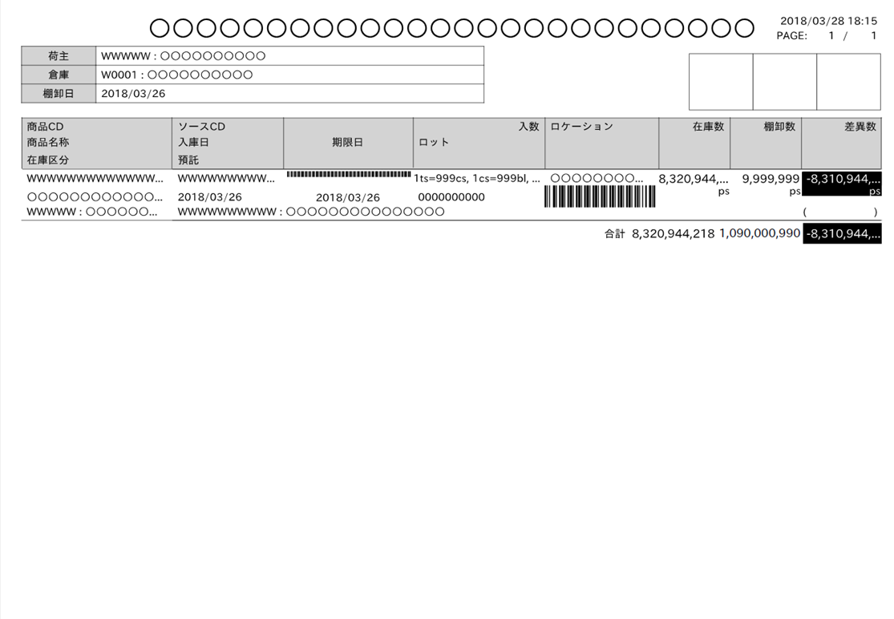

最大桁・最大行、改ページのイメージは、
PGのフェーズで作成

 |  | ・最大行数イメージ

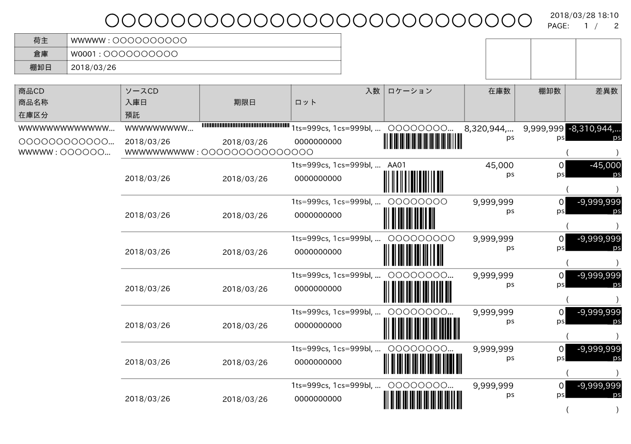

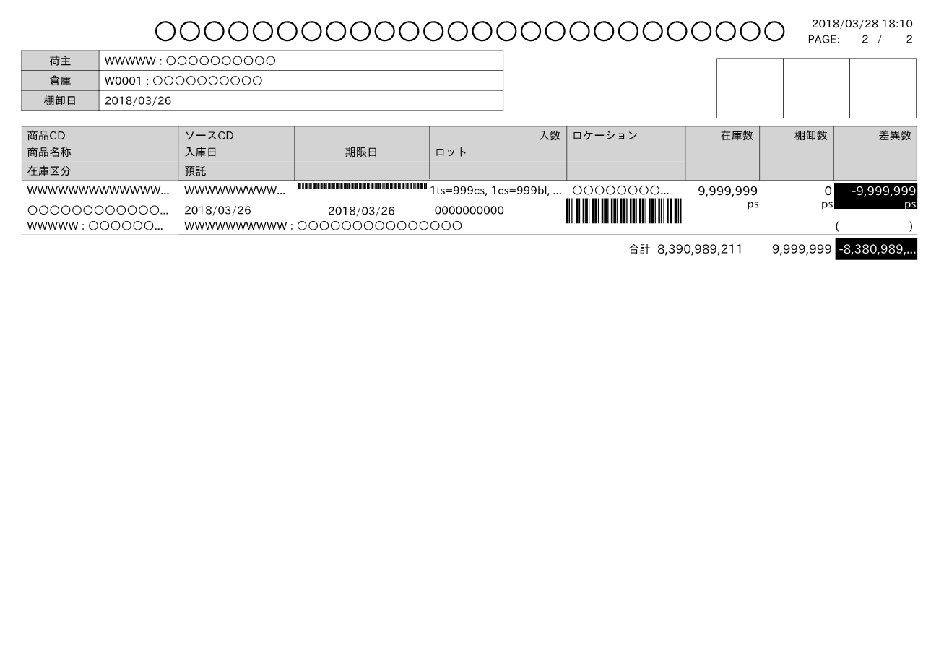

 |  | ■I/O関連図、CRUD図 |  |  |  |  |  |  |  |  |  |  |  |  |  |  |  |  |  |  |  |  |  |  |  |  |  | 2024/5/8 哈 I/O関連図追加
凡例

XXXXXXXX
画面プログラム
プログラム名を記入

XXXXXXXX
バッチプログラム
プログラム名を記入

XXXXXXXX
テーブル
テーブル名を記入
（XXXテーブルのテーブルは不要）

XXXXXXXX
帳票
帳票名を記入
（該当機能で直接出力する場合）

XXXXXXXX
ファイル
ファイル名を記入

データの流れ

 |  | I/O関連図 |  |  |  |  |  |  |  |  |  |  |  | テーブルID |  |  | テーブル名称 |  |  | C | R | U | D |  |  |  |  | 2024/5/8 哈 I/O関連図追加
 |  |  |  |  |  |  |  |  |  |  |  |  |  | T_INVENTORY_B |  |  | 棚卸ボディ |  |  |  | 〇
 |  |  |  |  |  |  |  |  |  |  |  |  |  | T_INVENTORY_H |  |  | 棚卸ヘッダ |  |  |  | 〇
 |  |  |  |  |  |  |  |  |  |  |  |  |  | T_INVENTORY_R |  |  | 棚卸帳票 |  |  |  | 〇
 |  |  |  |  |  |  |  |  |  |  |  |  |  | M_CLIENT |  |  | 荷主マスタ |  |  |  | 〇
棚卸ボディ
 |  |  |  |  |  |  |  |  |  |  |  |  |  | M_CENTER |  |  | センタマスタ |  |  |  | 〇
販売組織マスタ
 |  |  |  |  |  |  |  |  |  |  |  |  |  | M_CUSTOMER |  |  | 取引先マスタ |  |  |  | 〇
棚卸ヘッダ
 |  |  |  |  |  |  |  |  |  |  |  |  |  | M_LOCATION |  |  | ロケーションマスタ |  |  |  | 〇
在庫
 |  |  |  |  |  |  |  |  |  |  |  |  |  | M_PRODUCT |  |  | 商品マスタ |  |  |  | 〇
棚卸帳票
 |  |  |  |  |  |  |  |  |  |  |  |  |  | M_SALES_ORG |  |  | 販売組織マスタ |  |  |  | 〇
倉庫マスタ
 |  |  |  |  |  |  |  |  |  |  |  |  |  | T_STOCK |  |  | 在庫 |  |  |  | 〇
荷主マスタ
 |  |  |  |  |  |  |  |  |  |  |  |  |  | M_WAREHOUSE |  |  | 倉庫マスタ |  |  |  | 〇
預り商品マスタ
 |  |  |  |  |  |  |  |  |  |  |  |  |  | M_DEPOSIT_PRODUCT |  |  | 預り商品マスタ |  |  |  | 〇
棚卸在庫差異表
 |  |  |  |  |  |  |  |  |  |  |  |  |  | T_INVENTORY_RECEIVE_LABEL |  |  | 棚卸入荷ラベル |  |  |  | 〇
センタマスタ
棚卸入荷ラベル
 |  |  |  |  |  |  |  |  |  |  |  |  |  | B_USER |  |  | ユーザマスタ |  |  |  | 〇

取引先マスタ
ユーザマスタ
ロケーションマスタ

商品マスタ

項目仕様
ONEsLOGI Cloud / WMS |  | パッケージ仕様書 |  | 業務ＩＤ | inventory |  |  | 機能ＩＤ |  | InventoryStockDiffList |  |  | 作者 |  | ベ | 作成日 | 2023-10-02
 |  | 項目仕様 |  | 業務名称 | 棚卸管理 |  |  | 機能名称 |  | 棚卸在庫差異表 |  |  | 更新者 |  | 哈 | 更新日 | 2024-05-29
 |  |  |  |  |  |  |  |  |  |  |  |  |  |  |  |  |  |  |  |  | 確 認
 | 項目番号 |  | 項目名 |  |  | タイプ | 表示位置 |  | サイズ |  | 桁数 | 編集方法 |  | 備考欄 |  |  |  |  |  |  | Ｉ | 区 | 机 | 機 | 2023/12/18 高野 項目番号を追加
 |  |  |  |  |  |  |  |  |  |  |  |  |  |  |  |  |  |  |  |  | Ｄ | 分 | 上 | 械
ヘッダ | H-1 |  | 出力日時 |  |  | 日付 | 右寄せ |  | 10 |  | 19 |  |  | [YYYY/MM/DD hh:mm:ss]形式 |  |  |  |  |  |  | 2-001 | N |  | OK | 2024/2/15 べ QA指摘対応 | 2024/5/8 哈 詳細設計反映
ヘッダ | H-2 |  | PAGE(該当ページのページ数) |  |  | テキスト | 右寄せ |  | 9 |  | 4 | 該当ページのページ数 |  |  |  |  |  |  |  |  | 2-002 | N |  | OK | 2024/5/29 哈 LDS品質チェック指摘内容を反映
ヘッダ | H-3 |  | PAGE(総ページ数) |  |  | テキスト | 右寄せ |  | 10 |  | 4 | 総ページ数 |  |  |  |  |  |  |  |  | 2-003 | N |  | OK | 2024/5/29 哈 LDS品質チェック指摘内容を反映
ヘッダ | H-4 |  | センタ |  |  | テキスト |  |  | 10 |  | 20 | センタCD：センタ略称 |  |  |  |  |  |  |  |  | 2-004 | N |  | OK
ヘッダ | H-5 |  | ロケーション |  |  | テキスト |  |  | 10 |  | 20 |  |  |  |  |  |  |  |  |  | 2-005 | N |  | OK
明細 | M-1 |  | No. |  |  | 数値 | 右寄せ |  | 10 |  | 4 |  |  | 明細行単位に採番 改ページするごとに１から開始する |  |  |  |  |  |  | 2-006 | N |  | OK | 2024/5/8 哈 詳細設計反映 2024/5/15 哈 LDS品質チェック指摘内容を反映
明細 | M-2 |  | JANCD |  |  | テキスト |  |  | 10 |  | 13 |  |  | 通常の場合は商品マスタ.JANCD 店販社預り品の場合は預り商品マスタ.預りJANCD ユーザ預り品の場合は預り商品マスタ.預りJANCD ※課題K0055により回答：通常の場合、棚卸関連リスト発行の所有者が【ＦＷ統括部、ヘルメット統括部、エムシーアパレル株式会社、ミドリ安全用品株式会社】 店販社預り品の場合、所有者が通常以外AND 棚卸ボディの得意先ID＝NULL ユーザ預り品の場合、所有者が通常以外AND 棚卸ボディの得意先ID＝NULL以外 |  |  |  |  |  |  | 2-007 | L |  | OK | 2024/5/15 哈 詳細設計ビュー指摘内容を反映
明細 | M-3 |  | 商品名称 |  |  | テキスト |  |  | 10 |  | 50 |  |  |  |  |  |  |  |  |  | 2-008 | N |  | OK
DBの最大桁数は30桁
明細 | M-4 |  | 販売組織/ユーザ |  |  | テキスト |  |  | 10 |  | 20 | 販売組織CD：販売組織名称/ ユーザCD：ユーザ名称 |  | 通常の場合は空欄 店販社預り品の場合は「販売組織」のみ表示 ユーザ預り品の場合は「販売組織/ユーザー」表示 ※課題K0055により回答：通常の場合、棚卸関連リスト発行の所有者が【ＦＷ統括部、ヘルメット統括部、エムシーアパレル株式会社、ミドリ安全用品株式会社】 店販社預り品の場合、所有者が通常以外AND 棚卸ボディの得意先ID＝NULL ユーザ預り品の場合、所有者が通常以外AND 棚卸ボディの得意先ID＝NULL以外 |  |  |  |  |  |  | 2-009 | L |  | OK
明細 | M-5 |  | 期限日 |  |  | 日付 |  |  | 10 |  | 10 |  |  |  |  |  |  |  |  |  | 2-010 | N |  | OK | 2024/5/8 哈 詳細設計反映
明細 | M-6 |  | 製造日 |  |  | 日付 |  |  | 10 |  | 10 |  |  |  |  |  |  |  |  |  | 2-011 | N |  | OK | 2024/5/8 哈 詳細設計反映
明細 | M-7 |  | ロット |  |  | テキスト |  |  | 10 |  | 46 30 |  |  |  |  |  |  |  |  |  | 2-012 | N |  | OK
明細 | M-8 |  | ケース数 |  |  | 数値 | 右寄せ |  | 10 |  | 5 | カンマ区切り |  |  |  |  |  |  |  |  | 2-013 | N |  | OK | 2024/5/8 哈 詳細設計反映
明細 | M-9 |  | 棚卸数 |  |  | 数値 | 右寄せ |  | 10 |  | 5 | カンマ区切り |  |  |  |  |  |  |  |  | 2-014 | N |  | OK | 2024/5/8 哈 詳細設計反映
課題のK0099より、10桁に調整
明細 | M-10 |  | 棚卸担当者 |  |  | テキスト |  |  | 10 |  | 20 10 |  |  |  |  |  |  |  |  |  | 2-015 | N |  | OK
明細 | M-11 |  | エリア |  |  | テキスト | 中央寄せ |  | 10 |  | 2 |  |  |  |  |  |  |  |  |  | 2-016 | N |  | OK | 2024/5/8 哈 詳細設計反映
明細 | M-12 |  | 棚卸数 合計 |  |  | 数値 | 右寄せ |  | 11 |  | 6 | カンマ区切り |  |  |  |  |  |  |  |  | 2-017 | N |  | OK | 2024/5/8 哈 詳細設計反映
明細 | M-13 |  | 在庫数 合計 |  |  | 数値 | 右寄せ |  | 11 |  | 6 | カンマ区切り |  |  |  |  |  |  |  |  | 2-018 | N |  | OK | 2024/5/8 哈 詳細設計反映
明細 | M-14 |  | 棚卸差異数 合計 |  |  | 数値 | 右寄せ |  | 11 |  | 6 | カンマ区切り |  | ※課題K0055により回答：「棚卸ボディ.棚卸数 - 棚卸ボディ.引当可能数 」 |  |  |  |  |  |  | 2-019 | N |  | OK | 2024/5/8 哈 詳細設計反映
明細 | F-1 |  | 未スキャン入荷ラベル |  |  | テキスト |  |  | 11 |  | - |  |  | ","で入荷ラベルNoを羅列 |  |  |  |  |  |  | 2-020 | N |  | OK | 2024/1/31 べ 未スキャン入荷ラベル追加 |  | 2024/5/8 哈 詳細設計反映
 |  |  |  |  |  |  |  |  |  |  |  |  |  |  |  |  |  | PCL件数
 |  |  |  |  |  |  |  |  |  |  |  |  |  |  |  |  |  | 区分
 |  |  |  |  |  |  |  |  |  |  |  |  |  |  |  |  |  |  |  | 正常(N) | 18
 |  |  |  |  |  |  |  |  |  |  |  |  |  |  |  |  |  |  |  | 異常(E) | 0
 |  |  |  |  |  |  |  |  |  |  |  |  |  |  |  |  |  |  |  | 境界(L) | 2
 |  |  |  |  |  |  |  |  |  |  |  |  |  |  |  |  |  |  |  | I/F(I) | 0
 |  |  |  |  |  |  |  |  |  |  |  |  |  |  |  |  |  |  | 計 |  | 20

EXCELイメージ
2024/01/11 10:06:32
PAGE: 1 / 1
棚卸在庫差異表
H-1

H-2
H-3
H-4
 |  | センタ |  | C001:草加物流センタ

H-5
 |  | ロケーション |  | １T100080
M-4
M-3
 |  | 1 | 7960000068645 |  |  | SC-13BVRA-KP ホワイト テッケン建設 JV線なし |  |  |  |  |  |  |  |  |  | 1725:販売組織A/0012:ユーザA
M-1
M-2
M-6
M-5
M-7
 |  |  |  |  |  | 期限日 |  | 2025/12/20 |  | 製造日 | 2023/12/20 | ロット |  | LOT00001

 |  |  |  |  |  | ケース数 |  |  | 棚卸数 |  | 在庫数 |  | 棚卸差異数 |  | 棚卸担当者 |  | エリア
M-8
M-9
M-10
M-11
 |  |  |  |  |  | 5 |  |  | 50 |  |  |  |  |  | 山本太郎 |  |  | 0

 |  |  |  |  |  | 6 |  |  | 60 |  |  |  |  |  | 山本太郎 |  |  | 0
M-13
M-14
M-12
 |  |  |  |  |  |  | 合計 |  | 110 |  | 100 |  | 10

 |  | 2 | 7960000068648 |  |  | SC-13BVRA-KP ホワイト テッケン建設 JV線あり |  |  |  |  |  |  |  |  |  | 1725:販売組織A

 |  |  |  |  |  | 期限日 |  | 2025/12/20 |  | 製造日 | 2023/12/20 | ロット |  | LOT00001

 |  |  |  |  |  | ケース数 |  |  | 棚卸数 |  | 在庫数 |  | 棚卸差異数 |  | 棚卸担当者 |  | エリア

 |  |  |  |  |  | 1 |  |  | 6 |  |  |  |  |  | 山本太郎 |  |  | 0

 |  |  |  |  |  | 1 |  |  | 16 |  |  |  |  |  | 山本太郎 |  |  | 0

 |  |  |  |  |  |  | 合計 |  | 21 |  | 51 |  | -30

 |  | 3 | 7960000061114 |  |  | SC-13BVRA-KP ブラック テッケン建設 JV線あり

 |  |  |  |  |  | 期限日 |  | 2025/12/20 |  | 製造日 | 2023/12/20 | ロット |  | LOT00001

 |  |  |  |  |  | ケース数 |  |  | 棚卸数 |  | 在庫数 |  | 棚卸差異数 |  | 棚卸担当者 |  | エリア

 |  |  |  |  |  |  |  |  | 15 |  |  |  |  |  | 山本太郎 |  |  | 1

 |  |  |  |  |  |  |  |  | 32 |  |  |  |  |  | 木村太郎 |  |  | 2

 |  |  |  |  |  |  | 合計 |  | 47 |  | 47 |  | 0

F-1

 | 未スキャン入荷ラベル |  |  |  | 00000000001, 00000000008, 00000000011, 00000000015

2024/01/11 10:06:32
PAGE: 1 / 1
棚卸在庫差異表

 |  | センタ |  | C001:草加物流センタ

 |  | ロケーション |  | １T100080

 |  | 1 | 7960000068645 |  |  | SC-13BVRA-KP ホワイト テッケン建設 JV線なし |  |  |  |  |  |  |  |  |  | 1725:販売組織A/0012:ユーザA

 |  |  |  |  |  | 期限日 |  | 2025/12/20 |  | 製造日 | 2023/12/20 | ロット |  | LOT00001

 |  |  |  |  |  | ケース数 |  |  | 棚卸数 |  | 在庫数 |  | 棚卸差異数 |  | 棚卸担当者 |  | エリア

 |  |  |  |  |  | 5 |  |  | 50 |  |  |  |  |  | 山本太郎 |  |  | 0

 |  |  |  |  |  | 6 |  |  | 60 |  |  |  |  |  | 山本太郎 |  |  | 0

 |  |  |  |  |  |  | 合計 |  | 110 |  | 100 |  | 10

 |  | 2 | 7960000068648 |  |  | SC-13BVRA-KP ホワイト テッケン建設 JV線あり |  |  |  |  |  |  |  |  |  | 1725:販売組織A

 |  |  |  |  |  | 期限日 |  | 2025/12/20 |  | 製造日 | 2023/12/20 | ロット |  | LOT00001

 |  |  |  |  |  | ケース数 |  |  | 棚卸数 |  | 在庫数 |  | 棚卸差異数 |  | 棚卸担当者 |  | エリア

 |  |  |  |  |  | 1 |  |  | 6 |  |  |  |  |  | 山本太郎 |  |  | 0

 |  |  |  |  |  | 1 |  |  | 16 |  |  |  |  |  | 山本太郎 |  |  | 0

 |  |  |  |  |  |  | 合計 |  | 21 |  | 51 |  | -30

 |  | 3 | 7960000061114 |  |  | SC-13BVRA-KP ブラック テッケン建設 JV線あり

 |  |  |  |  |  | 期限日 |  | 2025/12/20 |  | 製造日 | 2023/12/20 | ロット |  | LOT00001

 |  |  |  |  |  | ケース数 |  |  | 棚卸数 |  | 在庫数 |  | 棚卸差異数 |  | 棚卸担当者 |  | エリア

 |  |  |  |  |  |  |  |  | 15 |  |  |  |  |  | 山本太郎 |  |  | 1

 |  |  |  |  |  |  |  |  | 32 |  |  |  |  |  | 木村太郎 |  |  | 2

 |  |  |  |  |  |  | 合計 |  | 47 |  | 47 |  | 0

